Sheet1
No | Page | 対象 Applied to | コメント Comments | Rank | Date | TICO | Response | 回答
33 | 25 | 2.6.4 | Figure18(write)Figure19(Read)と記載されていますが、キャプチャにはFigure18のrx_buf[3]=0x77が記録されており、Read時のデータに見えます。ご確認をお願いいたします。 It is described as Figure 18 (write) and Figure 19 (read), capture shows Figure 18 ex_buf[3]=0x77 and it is assumed to be the data at 'read'. Please check |  | 2025-12-08 | Konno | The caption has been updated to reflect Figure 18 (read) and Figure 19 (write). It was a typo and a review miss as well. | キャプションを「Figure 18（読取）」および「Figure 19（書込）」に修正しました。これはタイプミスおよびレビュー漏れでした。 | OK
34 | ALL |  | 小数点の丸め方についてですが、どのようなルールで丸めていますか？四捨五入ではない丸め方をしています。 What is the rule for rounding off? It doesn't seem to be rounding up/down (truncate .4, round up .5) |  | 2025-12-08 | Konno | All voltage values are rounded to 3 decimal (Except Table 10 ADC lookup table temperature sensor because sensitivity is high where we have kept the rounding to 4 digits). Frequency , duty cycle and current are rounded to 2 decimal This rounding convention is to keep the values in consistancy with the oscilloscope reading | すべての電圧値は小数点以下3桁に丸めています（ただし、感度が高いTable 10のADCルックアップテーブル温度センサーは4桁にしています）。周波数、デューティ比、電流は小数点以下2桁に丸めています。この丸め規則はオシロスコープの読み取り値と一貫性を保つためです。
35 | ALL |  | テストの測定データをまとめた表について、Table名の記載のないです。各Resultとして、Table名を明記したほうが良いと思います。 There is no table name for the table that summarizes the result of test measurement data. Add table name as each result. |  | 2025-12-08 | Konno | Captions names have been added to all result summary tables . | すべての結果要約表にキャプション名を追加しました。 | OK
36 | 33 | 3.1.4 | 1)不適切なデータの丸め方、データの間違いがあり、キャプチャを正とすると、本テストはFAILとなります。 下記黄色の項目はFAILだと思われます。ご確認ください。 ＋3Aは小数点の丸め方によって判断が分かれますが、測定値として範囲外なのでFAILかと思いますが、どのような判断基準でしょうか。 1) With incorrect rounding and wrong data, this test shall be "FAIL" if take the capture is correct. The yellow highlighted items in below table shall be "FAIL". Confirm them. +3A may have different opinion with how to round-up/truncate at the decimal point, though, the value itself is out of range so that it shall be "FAIL"; what is the criteria? |  | 2025-12-08 | Konno | The acceptance range is ±1.84% (based on WCCA calculations). The reviewer vrefied against the WCCA range and judged as "PASS" where as with the range of ±1%, it was a failing test case. The report is now updated with acceptance range as ±1.84%,the test is re-performend and the test result table is updateed with the captured values. Now the test case is "PASS". | 許容範囲は±1.84%（WCCA計算に基づく）です。レビュアーはWCCA範囲で確認しPASSと判断しましたが、±1%の範囲ではFAILでした。レポートは許容範囲±1.84%に更新され、テストを再実施し、キャプチャ値でテスト結果表を更新しました。現在このテストケースはPASSです。 | 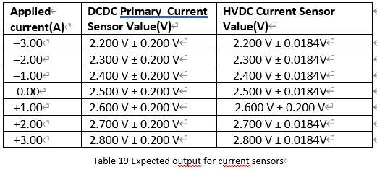
37 | 40 | 3.3.5 | 1)キャプチャに記載されたDutyと結果の表に記載されたCriteriaとMeasuredとMeasured errorの有効桁数が異なります。 Criteria：整数 キャプチャ：小数点以下3桁 Measured：小数点以下2桁 Measured error％：小数点以下3桁 2)Frequencyを算出していますが、キャプチャの記載単位が”divisions”となっております。”us”単位で記載頂きたいです。"divisions"で記載されるとFrequencyへの変換がわかりにくいです。 3)Test result PFC S1 gate driver with FET drain to source PFC_G1のデータで10%dutyの周期が50%、90％と異なっています。周波数算出には50%、90%の値のみを使用しています。算出方法は正しいでしょうか。 4)Figure 50 AHV85111KNHTR (GaN) Gate driver test output For PFC S2 at 50% duty のdutyコメント値が間違っています。 5)Test result PFC S3 gate driver gate to source PFC_G3 is signal name (IC3003)のおけるFigure 56の数値(50.136%)と表の数値(50.20%(50.198%))が異なっています。 1) Digits are different in Criteria/Measured/Measured error which are described in the Duty described in the capture and result table. Criteria: Integer Capture: 3 decimal places Measured: 2 decimal places Measured Error %: 2 decimal places 2) It calculate "Frequency" but the unit in capture is "divisions". Describe in "us" because it is hard to understand the conversion to Frequency with description of "divisions". 3) The cycles are different as 50% and 90% in 10% duty at "Test result PFC S1 gate driver with FET drain to source PFC_G1". Calculation uses only 50% and 90%. Are these calculation correct? 4) Comment on duty is wrong at Figure 50 AHV85111KNHTR (GaN) Gate driver test output For PFC S2 at 50% 5) The values are different in Figure 56 (50.13%) and table (50.20%) in "Test result PFC S3 gate driver gate to source PFC_G3 is signal name (IC3003)" |  | 2025-12-08 | Konno | All the required corrections are done for all the 1 to 5 comments 1) All digits are now updated to 2 decimal places. 2) We have taken a new snap in which we have taken the values in frequency(kHz) 3) New snap shots have been taken and the report is updated. 4) New snap shots have been taken and the report is updated. 5) New snap shots have ben taken and the report is updated. | コメント1～5に対するすべての必要な修正を実施しました。1) 有効桁数はすべて小数点以下2桁に更新しました。2) 周波数(kHz)で値を取得した新しいスナップショットを撮影しました。3) 新しいスナップショットを撮影し、レポートを更新しました。4) 新しいスナップショットを撮影し、レポートを更新しました。5) 新しいスナップショットを撮影し、レポートを更新しました。 | OK

39 | 40-71 74-85 | 3.3.5 3.4.4 | 6)Figure52-54について、各CHの測定値が記載されていません。(以下の部分が切り取られています) また、キャプチャ内のDutyコメント値を真とするとDuty50%は58.101％でありFAILです。 さらに、すべてのDuty、FrequencyがFigure49-51と同一ですが、偶然でしょうか。 7)Figure64-66について、6)と同様に各CHの測定値が記載されていません。 さらに、すべてのDuty、FrequencyがFigure61-63と同一ですが、偶然でしょうか。 8)Figure70-72について、6)と同様に各CHの測定値が記載されていません。 さらに、すべてのDuty、FrequencyがFigure67-69と同一ですが、偶然でしょうか。 9)Figure76-78について、6)と同様に各CHの測定値が記載されていません。 さらに、すべてのDuty、FrequencyがFigure73-75と同一ですが、偶然でしょうか。 10)Figure82-84について、6)と同様に各CHの測定値が記載されていません。 さらに、すべてのDuty、FrequencyがFigure79-81と同一ですが、偶然でしょうか。 11)以降疑わしいので確認いたしません。3.3および3.4章の全データ確認およびキャプチャの修正をお願いいたします。 6) In Figure 52-54, measured value for each channel is not noted (bottom parts are cut-off) And take duty comment value in the capture as true, Duty 50% become 58.101% and it is "FAIL". In addition, all Duty and Frequency are the same as Figure 49-51; is this coincidence? 7) As same as 6), no measured value is described for each channel in Figure 64-66. And all Duty and Frequency is the same as Figure 61-63; Is this coincidence? 8) As same as 6), no measured value is described for each channel in Figure 70-72. And all Duty and Frequency is the same as Figure 67-69; Is this coincidence? 9) As same as 6), no measured value is described for each channel in Figure 76-78. And all Duty and Frequency is the same as Figure 73-75; Is this coincidence? 10) As same as 6), no measured value is described for each channel in Figure 82-84. And all Duty and Frequency is the same as Figure 79-81; Is this coincidence? 11) Let me skip remaining part which are skeptical. Check and update entire data & capture in 3.3 and 3.4 |  | 2025-12-08 | Konno | 6) 58.101% was a typing mistake and review miss as well. New snap shots have ben taken and the report is updated with correct values. 7 to 11 - New snap shots have ben taken and the report is updated with correct values. | 58.101%はタイプミスおよびレビュー漏れでした。新しいスナップショットを撮影し、正しい値でレポートを更新しました。コメント7～11についても新しいスナップショットを撮影し、正しい値でレポートを更新しました。 | OK
40 | 88 | 3.5.4 | 3.5.4 Test result GaN Gate driver supply Note: Yellow→ GaN Gate driver supply input result Blue → GaN Gate driver supply output result TP3049→ GaN Gate driver supply output result Measurement test point TP3049→ GaN Gate driver supply input result Measurement test point InputはTP3048ではないでしょうか。 3.5.4 Test result GaN Gate driver supply Note: Yellow→ GaN Gate driver supply input result Blue → GaN Gate driver supply output result TP3049→ GaN Gate driver supply output result Measurement test point TP3049→ GaN Gate driver supply input result Measurement test point Shall Input be TP3048? |  | 2025-12-08 | Konno | GaN Gate driver supply input measurement test point is updated to TP3048 (instead of TP3049). | GaNゲートドライバ供給入力の測定ポイントをTP3049からTP3048に更新しました。 | OK
41 | 91-94 | 3.6.4 | 3.6.4 Test result PFC SiC Driver Power Supply HS Note: Yellow → HS SiC gate-driver supply output result signal name is HS_PFC_18V Blue → HS gate-driver supply output result signal name is HS_PFC_-4V TP3005 → SiC gate-driver HS supply output result measurement test point TP3009 → SiC gate-driver HS supply output result measurement test point TP3005とTP3009の説明文は違いがわかるように記載してください。TP3011とTP3015、TP3021とTP3025他も同様です。 3.6.4 Test result PFC SiC Driver Power Supply HS Note: Yellow → HS SiC gate-driver supply output result signal name is HS_PFC_18V Blue → HS gate-driver supply output result signal name is HS_PFC_-4V TP3005 → SiC gate-driver HS supply output result measurement test point TP3009 → SiC gate-driver HS supply output result measurement test point Make the explanation to distinguish the differences for TP3005 and TP3009. Same for TP3011 & TP3015, TP3021 & TP3025,... and same for the others. |  | 2025-12-08 | Konno | Now we have updated the explanation so that the test points | テストポイントの違いが分かるように説明を更新しました。 | OK
42 | 101 | 3.7.4 | 1)Criteriaにて0.00Vの±5%とはどのような基準ですか。何Vまで許容されますか？ 2)Resultの表においてMeasured Voutの各測定値のみ単位がありません。 1) What is the regulation/standard for Criteria at 0.00V with ±5%? How many voltage can be allowed? 2) In the Result table, no unit is shown for Measured Vout values. |  | 2025-12-08 | Konno | 1) For 0V case, updated the report with following comment "Not captured for PASS / FAIL judgement but used for checking Sensor sensitivity" 2) Table is updated | 1) 0Vの場合、PASS/FAIL判定には使用せず、センサー感度確認に使用する旨のコメントをレポートに追加しました。2) 表を更新しました。 | OK
43 | 103 105 | 3.8.4 3.9.4 | リップルを測定していますが、測定期間が10usしかなく短すぎると思います。1ms/div以上に設定し、数ms~数十msの期間で確認したほうが良いと思います。 It is too short to measure 10us only for measuring ripples. Set more or equal to 1ms/div and check several ms to several 10 ms for observation. |  | 2025-12-08 | Konno | The test has been conducted with the time base updated to ≥ 5 ms/div, and the results have been updated in the report. Please refer to Figure 206 and Figure 209, which both show the results. | テストはタイムベースを5ms/div以上に更新して実施し、結果をレポートに反映しました。図206および図209を参照してください。 | OK
44 | 109 | 3.10.2 | 他章との統一を取るために、Test resultsの項目を作成したほうがよいです。 また、結果の表はありますが、エビデンスが何もないです。 Make Test result items to be consistent with other chapters. And it has result table but has no evidence. |  | 2025-12-08 | Konno | The results were obtained during testing using a thermal gun. Photo evidence was not captured. The same comment is added in section 3.10.2 Also captured the comment in "Pending items list" to update report for updated PCB with the PCB track test incluing photo gragh in the next phase. | 結果はサーマルガンを使用した試験中に取得しました。写真証拠は撮影していません。同じコメントをセクション3.10.2に追加し、次フェーズでPCBトラックテストを含む写真を更新するために「保留項目リスト」に記載しました。
45 | 28 | 3.1.1 | 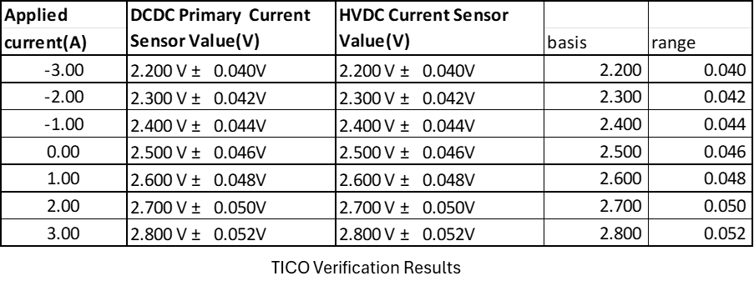 Table19がNo36の回答に沿った表になっていません。 WCCAより1.84％のRangeを許容するなら、各基準(basis)の値に1.84%を掛けた値がrangeとなるはずです。しかし、+1.00Vは前回と同じRange。ほかの電圧は1.00Vに1.84を掛けたRangeになっています。残念ながら、私にはTable19と本シートNo36の回答の意味が分かりません。作成者、レビュー者、承認者。プロセスが機能していないと判断します。 |  | 2025-12-19 | Konno | Table 19 was wrongly updated with 0.0184 and 0.200V. It should be ±1.84％ it was correctly updated in the result table. Table 21.
46 | 34 | ALL | No34の丸め方について、Excel関数で考えるとROUND,ROUNDUP,ROUNDDOWNのいずれの方式を適用していますか。 例えば、Table21については測定値の丸め方に統一感がありません。 以下の表で黄色がTechMのROUND結果と一致するセルになります。どのROUND関数を使用したのか、不明確なことがよくわかると思います。 |  | 2025-12-19 | Konno | We have followed the traditional round of criteria, i.e. any 4-digit number >=5, the third digit has been rounded up to the upper number, e.g. 0.1235 has been rounded to 0.124, similarly 0.1234 is rounded up to 0.123 and 0.1238 has been rounded to 0.124. For 2 values in that table, rounding was not properly done; it has been updated now.
47 | 35 | 3.1.5 | Correct: within the ±1.84% tolerance range Incorrect (Rev0.5)：within the ±0.0184V tolerance range |  | 2025-12-19 | Konno | Agreed we changed to ±1.84%
48 | 36 | 3.2.1 | 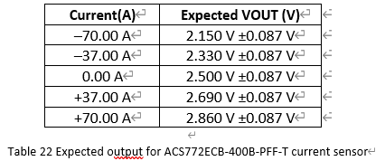 1.74％のRangeであればTable22の値は異なります。 No45と同様の指摘ですが、こちらは0.087がどのように算出されたか推測できません。 |  | 2025-12-19 | Konno | Table 22 was wrongly updated with ±0.087; it should be ±1.74％. It was correctly updated in the result table. Table 24.
49 | - | 3.1.2 3.2.2 3.3.4 | 1)Table20のタイトルに誤記があります。 2)Table20とTable23、Table27でSupplyVoltageの表がありますが、記載が異なります。桁数、公差有無。 |  | 2025-12-19 | Konno | 1) Table 20 lable updated to DC-DC 2) Table 20,23,27 are now updated to maintain consistency to 3 digit
50 | 39 | 3.2.5 | Correct: within the ±1.74% tolerance range Incorrect (Rev0.5)：within the ±0.0174V tolerance range |  | 2025-12-19 | Konno | Agreed we changed to ±1.74%
51 | 76 | 3.4.1 | 0.38％のRangeであればTable61の値も異なります。 |  | 2025-12-19 | Konno | Table 61 was wrongly updated with ±1％ it was correctly updated in all the results tables with the value ±0.38％. Now, Table 61 is also updated to align with the results table.
52 | 92 | 3.5.1 | 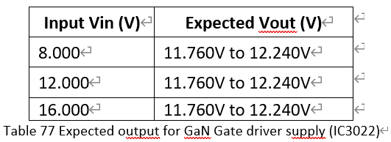 12.5％のRangeであればTable77の値も異なります。 |  | 2025-12-19 | Konno | Table 77 was wrongly updated with (11.760V to 12.240V); it was correctly updated in all the results tables with the value (10.500V to 13.500V). Now, table 77 is also updated to align with the result table 78.
53 | 109 | 3.8.1 3.8.4 | Based on the AP63205Q WCCA, the regulated 5.000V output is required to remain within 4.920V to 4.970V, and AP63205Q datasheet the typical 12.000 V to 5.000 V, ripple waveform (50 mV/div) shows approximately 3 divisions of ripple, corresponding to ~150 mV p-p in datasheet. Therefore, acceptance limits of 5.000 V (4.920V to 4.970V) and ≤150 mV p-p were chosen. ICから5V出力のラインを測定していますが、クライテリアが(4.920V to 4.970V) になっております。前のRevでは5.0 V ±1% (4.95–5.05 V)のクライテリアとなっております。ドロップするような回路にも見えないのですが、クライテリア上限が4.97Vは正しいでしょうか。 |  | 2025-12-19 | Konno | We have done a thorough analysis of the comments AP63205Q can give a voltage up to 5V, and also, if we look into the schematic of only the voltage regulator circuit without load, but when for our circuit, the WCCA has taken all the related circuits and calculated that the voltage regulator will always function in the range of 4.920 to 4.970V.
54 | 109 | 3.8.1 3.9.1 | 回路の名称ですので、The 3.3V LDO regulatorでよいと思います。 ほかにも文中の回路名で少数点以下3桁まで記載している箇所もありますので、文章中の小数点とデータとしての有効桁数は切り分けるべきかと思います。 |  | 2025-12-19 | Konno | We have updated the name of the component to 3.3V LDO regulator.

No36
3.1.1 Table19 | Applied | DCDC Primary Current Sensor Value(V) | HVDC Current Sensor Value(V)
 | current(A)
 | –3.00 | 2.200 V ± 0.200 V | 2.200 V ± 0.0184V
 | –2.00 | 2.300 V ± 0.200 V | 2.300 V ± 0.0184V
 | –1.00 | 2.400 V ± 0.200 V | 2.400 V ± 0.0184V
 | 0 | 2.500 V ± 0.200 V | 2.500 V ± 0.0184V
 | 1 | 2.600 V ± 0.200 V | 2.600 V ± 0.200 V
 | 2 | 2.700 V ± 0.200 V | 2.700 V ± 0.0184V
 | 3 | 2.800 V ± 0.200 V | 2.800 V ± 0.0184V
Verification Results
 | Applied | DCDC Primary Current Sensor Value(V) | HVDC Current Sensor Value(V)
 | current(A) |  |  | basis | range |  | MIN | MAX
 | -3.00 | 2.200 V ± 0.040V | 2.200 V ± 0.040V | 2.200 | 0.040 |  | 2.160 | 2.240
 | -2.00 | 2.300 V ± 0.042V | 2.300 V ± 0.042V | 2.300 | 0.042 |  | 2.258 | 2.342
 | -1.00 | 2.400 V ± 0.044V | 2.400 V ± 0.044V | 2.400 | 0.044 |  | 2.356 | 2.444
 | 0.00 | 2.500 V ± 0.046V | 2.500 V ± 0.046V | 2.500 | 0.046 |  | 2.454 | 2.546
 | 1.00 | 2.600 V ± 0.048V | 2.600 V ± 0.048V | 2.600 | 0.048 |  | 2.552 | 2.648
 | 2.00 | 2.700 V ± 0.050V | 2.700 V ± 0.050V | 2.700 | 0.050 |  | 2.650 | 2.750
 | 3.00 | 2.800 V ± 0.052V | 2.800 V ± 0.052V | 2.800 | 0.052 |  | 2.748 | 2.852
TICO Verification Results

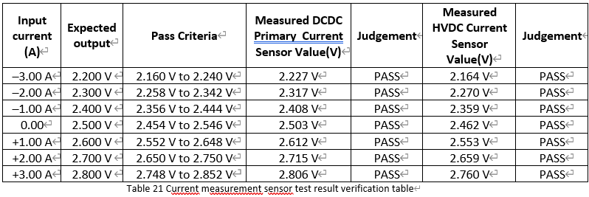
 | Input current (A) | Expected output | Pass Criteria | Measured DCDC Primary Current Sensor Value(V) | Judgement | Measured HVDC Current Sensor Value(V) | Judgement
 | –3.00 A | 2.200 V | 2.160 V to 2.240 V | 2.227 V | PASS | 2.164 V | PASS
 | –2.00 A | 2.300 V | 2.258 V to 2.342 V | 2.317 V | PASS | 2.270 V | PASS
 | –1.00 A | 2.400 V | 2.356 V to 2.444 V | 2.408 V | PASS | 2.359 V | PASS
 | 0 | 2.500 V | 2.454 V to 2.546 V | 2.503 V | PASS | 2.462 V | PASS
 | +1.00 A | 2.600 V | 2.552 V to 2.648 V | 2.612 V | PASS | 2.553 V | PASS
 | +2.00 A | 2.700 V | 2.650 V to 2.750 V | 2.715 V | PASS | 2.659 V | PASS
 | +3.00 A | 2.800 V | 2.748 V to 2.852 V | 2.806 V | PASS | 2.760 V | PASS

 | Input current (A) | Expected output | Pass Criteria | Measured DCDC Primary Current Sensor Value(V) | Judgement | Measured HVDC Current Sensor Value(V) | Judgement | Measured DCDC Primary Current Sensor Value(V) |  | Measured HVDC Current Sensor Value(V)
 | –3.00 A | 2.200 V | 2.160 V to 2.240 V | 2.227 V | PASS | 2.164 V | PASS | 2.227 | PASS | 2.164 | PASS
 | –2.00 A | 2.300 V | 2.258 V to 2.342 V | 2.317 V | PASS | 2.270 V | PASS | 2.317 | PASS | 2.27 | PASS
 | –1.00 A | 2.400 V | 2.356 V to 2.444 V | 2.408 V | PASS | 2.359 V | PASS | 2.408 | PASS | 2.359 | PASS
 | 0 | 2.500 V | 2.454 V to 2.546 V | 2.503 V | PASS | 2.462 V | PASS | 2.503 | PASS | 2.462 | PASS
 | +1.00 A | 2.600 V | 2.552 V to 2.648 V | 2.612 V | PASS | 2.553 V | PASS | 2.612 | PASS | 2.553 | PASS
 | +2.00 A | 2.700 V | 2.650 V to 2.750 V | 2.715 V | PASS | 2.659 V | PASS | 2.715 | PASS | 2.659 | PASS
 | +3.00 A | 2.800 V | 2.748 V to 2.852 V | 2.806 V | PASS | 2.760 V | PASS | 2.806 | PASS | 2.76 | PASS

 | ROUND
 | Input current (A) | Expected output | Pass Criteria | Measured DCDC Primary Current Sensor Value(V) | TechM ROUND | ROUND | ROUNDUP | ROUND DOWN | Measured HVDC Current Sensor Value(V) | TechM ROUND | ROUND | ROUNDUP | ROUND DOWN
 | –3.00 A | 2.200 V | 2.160 V to 2.240 V | 2.2274 | 2.2270 | 2.2270 | 2.2280 | 2.2270 | 2.1640 | 2.1640 | 2.1640 | 2.1640 | 2.1640
 | –2.00 A | 2.300 V | 2.258 V to 2.342 V | 2.3173 | 2.3170 | 2.3170 | 2.3180 | 2.3170 | 2.2708 | 2.2700 | 2.2710 | 2.2710 | 2.2700
 | –1.00 A | 2.400 V | 2.356 V to 2.444 V | 2.4084 | 2.4080 | 2.4080 | 2.4090 | 2.4080 | 2.3587 | 2.3590 | 2.3590 | 2.3590 | 2.3580
 | 0.00A | 2.500 V | 2.454 V to 2.546 V | 2.5027 | 2.5030 | 2.5030 | 2.5030 | 2.5020 | 2.4615 | 2.4620 | 2.4620 | 2.4620 | 2.4610
 | +1.00 A | 2.600 V | 2.552 V to 2.648 V | 2.6124 | 2.6120 | 2.6120 | 2.6130 | 2.6120 | 2.5534 | 2.5530 | 2.5530 | 2.5540 | 2.5530
 | +2.00 A | 2.700 V | 2.650 V to 2.750 V | 2.7148 | 2.7150 | 2.7150 | 2.7150 | 2.7140 | 2.6589 | 2.6590 | 2.6590 | 2.6590 | 2.6580
 | +3.00 A | 2.800 V | 2.748 V to 2.852 V | 2.8062 | 2.8060 | 2.8060 | 2.8070 | 2.8060 | 2.7605 | 2.7600 | 2.7610 | 2.7610 | 2.7600

